Sheet1
DANH SÁCH SINH VIÊN THI LẠI HK2 NĂM HỌC 2021 - 2022

STT | MÃ SV | HỌ VÀ TÊN | Tên | LỚP | MÃ HP | TÊN HP | Thứ | Ngày thi | Giờ thi | Phòng thi | Hình thức thi | Ghi chú
1 | 2153410363 | Võ Trần Uyên | Nhi | 21ĐHQT08 | 010100010702 | Nguyên lý kế toán | 3 | 2023-01-03 | 9:30:00 | G113 | Tự luận | HK2 - NH 21-22, có đơn trình bày
2 | 1951010233 | Phạm Châu Phương | Quỳnh | 19ĐHQTTH1 | 010100013002 | Anh văn chuyên ngành II | 2 | 2022-12-05 | 12:30:00 | G201 | Trắc nghiệm

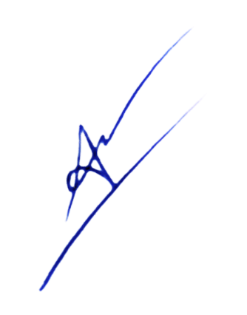
 |  |  | Lập bảng |  |  |  |  | Tp. HCM, ngày 22 tháng 11 năm 2022
 |  |  |  |  |  |  |  | PHÒNG ĐÀO TẠO

 |  |  | Ngô Thanh Tuấn |  |  |  |  | TS. Cổ Tấn Anh Vũ

